Portada

Prestaciones de la
Seguridad Social
Enero - Septiembre 2022

Índice
Índice

Prestaciones
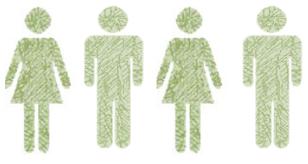

Número total de Prestaciones
354,618

Primer Progenitor | 168,286
Segundo Progenitor | 186,332

Procesos por CC.AA
PRESTACIÓN DE NACIMIENTO Y CUIDADO DE MENOR (1)
ENERO-SEPTIEMBRE 2022 (2)
NUMERO DE PROCESOS POR CC.AA

Andalucía | 63,799
Aragón | 10,209
Asturias | 5,194
Baleares | 9,254
Canarias | 11,986
Cantabria | 3,421
Castilla y León | 14,866
Castilla-La Mancha | 15,171
Cataluña | 63,338
Extremadura | 7,727
Galicia | 15,983
Madrid | 59,736
Murcia | 13,396
Navarra | 5,136
La Rioja | 2,415
Com. Valenciana | 36,041
País Vasco | 15,842
Ceuta | 436
Melilla | 668

 | 354,618

 | TOTAL | 354,618

(1) Solo prestaciones reconocidas por el INSS sin ISM.
(2) Número de expedientes estimados, no se recoge el número de perceptores ya que al poder fraccionar los periodos de disfrute de la prestación el número de perceptores se incrementa cada vez que la misma prestación se reactiva.

Excedencias
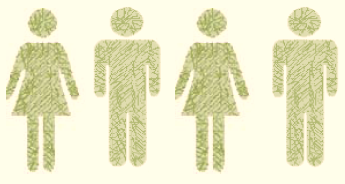

Número total de Excedencias
36,801

Mujeres | 31,712
Hombres | 5,089

Excedencias por CC.AA
EXCEDENCIAS POR CUIDADO FAMILIAR DADAS DE ALTA

NUMERO DE EXCEDENCIAS POR CC.AA

 | Andalucía | 4,098
 | Aragón | 1,477
 | Asturias | 476
 | Baleares | 1,021
 | Canarias | 580
 | Cantabria | 256
 | CASTILLA-LEÓN | 1,938
 | CAST.-LA MANCHA | 1,368
 | CATALUÑA | 5,675
 | C. VALENCIANA | 3,663
 | EXTREMADURA | 446
 | GALICIA | 934
 | C. DE MADRID | 7,605
 | R. DE MURCIA | 1,523
 | NAVARRA | 1,474
 | PAÍS VASCO | 3,856
 | LA RIOJA | 356
 | CEUTA | 27
 | MELILLA | 28

COMPARACIÓN 2021/2022 (Enero -Septiembre)

Mujeres Hombres Total
 | 34,802
 | 31,712
 | 5,988
 | 5,089
 | 40,790
 | 36,801

 |  | 34,802
 |  | 31,712

 |  | 5,988
 |  | 5,089

 |  | 40,790
 |  | 36,801

